マップ
αマップ概要

 | マップのイメージ

 | ・コロシアム形式
 | →始まった瞬間コロシアムの中でプレイヤーとボスがいる
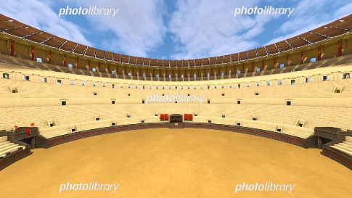

 |  | ←イメージ

 | 俯瞰図

ｖ
ｖ

 |  |  | プレイヤー

 |  |  | ボスキャラ

 |  |  | 鉄屑の塊（木箱）

 |  |  | タレット

ボスキャラメモ
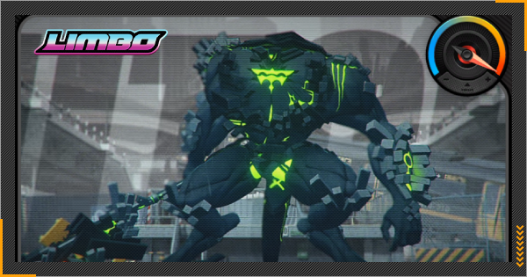
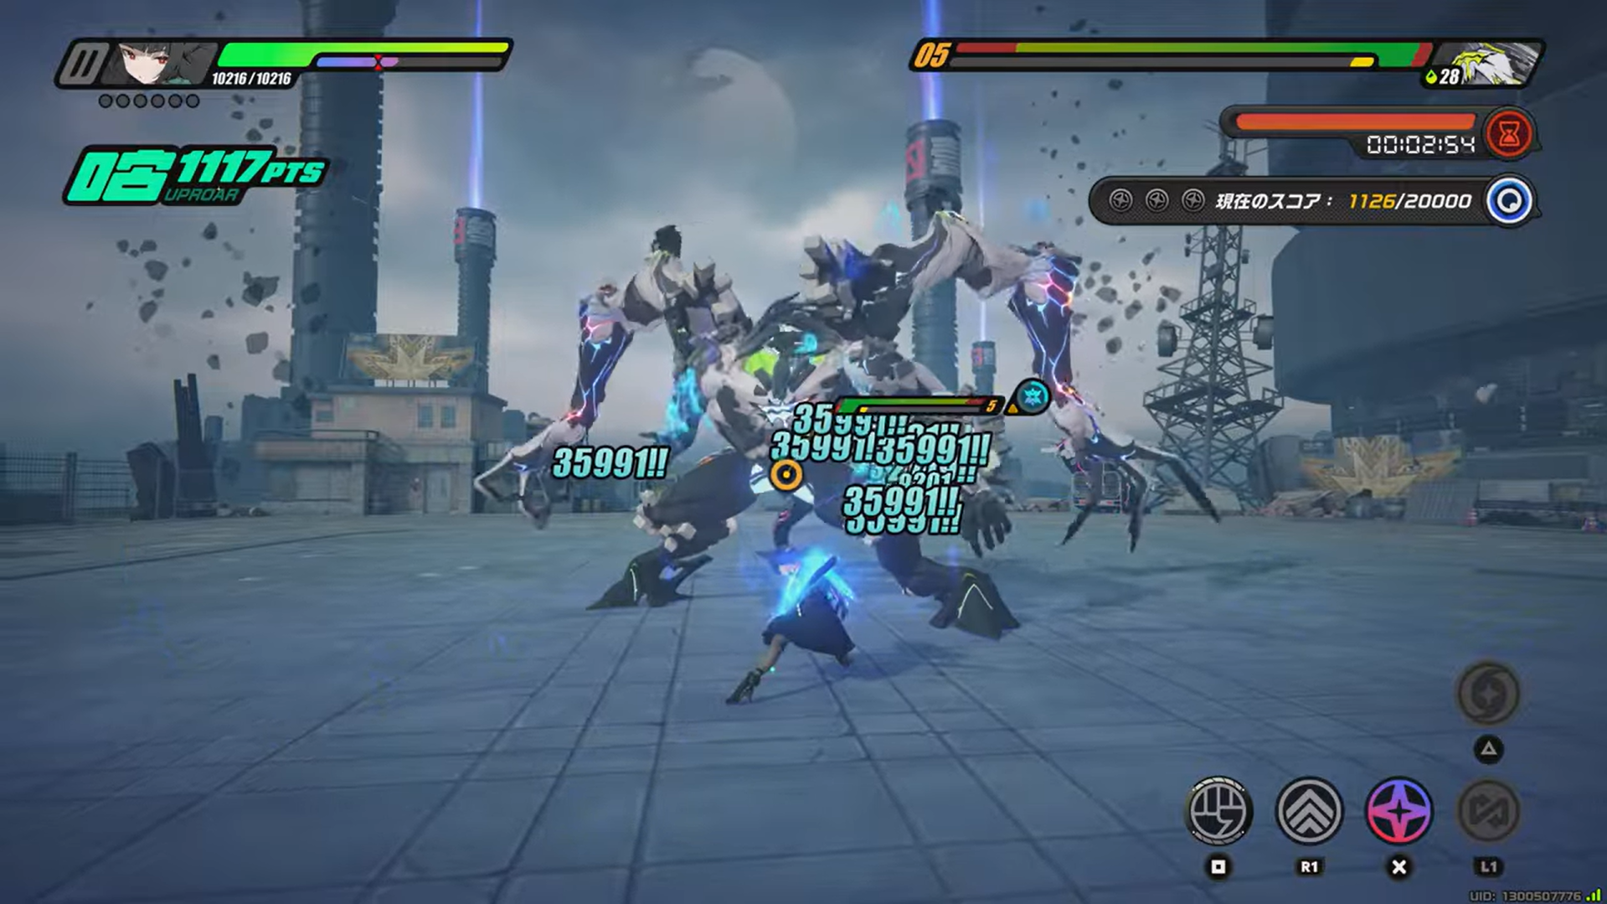
αボス概要
 | 外見メモ
 | ・二足歩行
 | ・手にでかい武装 |  |  | ・武装解除ギミック
 | ・肩にミサイルポッド |  |  | ・タレット操作ギミック
 |  | ↑ボスキャライメージ | ↑プレイヤーとの体格差 | ・追尾ミサイルギミック
 |  |  |  | ・ジャスパ要素
 | 考えることメモ
 | ・ステージの構造 |  |  | ・一定間隔で磁極の弾を全て消してくるアクションを取る。
 | ・敵の攻撃モーション |  |  | ・武器は手にくっついていて、離れない仕様
 | ・武装解除時のリアクション |  |  | ・攻撃は武器と、ミサイル等による遠距離攻撃のみ
 | ・スタン時のリアクション

 | ・行動パターンメモ | ・ボスにスタン値を蓄積する行動

 | 磁力かき消し | 武装解除（50％）

 | 突進 | 箱などをぶつける（10％）

 | ミサイル発射 | ミサイルを磁力で誘導してぶつける（30％）

 | 武器振り下ろし | タレットでボスに弾を撃ちこむ

画面UI
α仕様書（画面UI）

 | 画面UI

 | ・プロトの段階では、タイトル画面等は不要であるため、本仕様書ではプレイ画面のUIについて説明する。
 | また本来であれば体力等のUIもあるが、今回は磁力のアクションのみに注力するため、UIについてもプロトに必要なもののみに留めている。

図１
 | 必要なUIとイメージ図
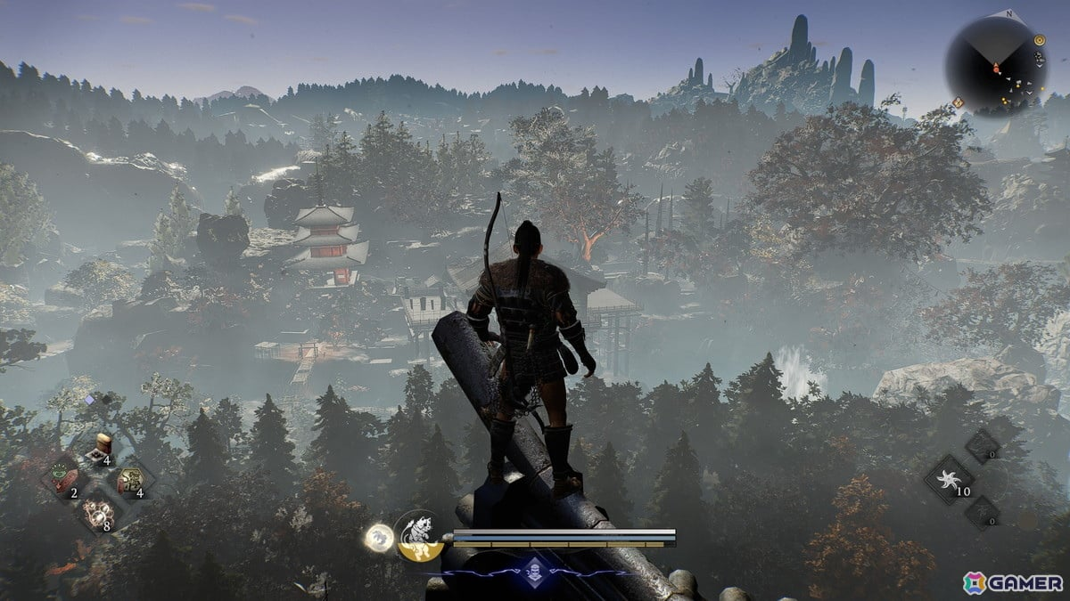
 | ・カメラ
 | →3人称視点の3Dアクションであるため、図１のようなイメージ。
 | 磁極の弾を狙って撃つというゲーム性なので、ある程度遠くまで見渡せるようなカメラアングル。
 | 3人称視点なのは、FPS視点よりも自キャラの動きがわかりやすく、アクションとしてプレイヤーがより楽しめると考えたため。
 | 一般的な3Dアクションのように自キャラを映し続け、右スティックで回転させられる。
 | カメラを動かした際の仕様については、スプラトゥーンのように常にプレイヤーを背面からとらえる動き。
図２
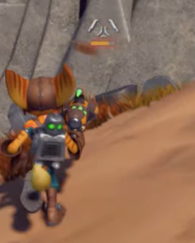
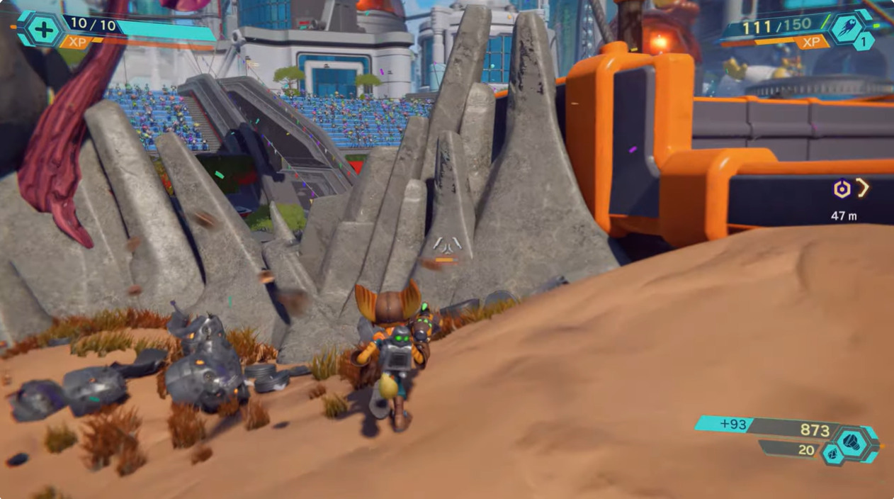
 | ・レティクル
 | →画面中央に透過で表示されている。イメージは図２の様な感じ。
 | 本ゲームではアクションとしてのテンポをよくするために、腰だめ撃ちとエイム撃ちの2種類を実装。
 | このレティクルは腰だめ撃ちをサポートするためのもので、開始時点から常に画面中央に表示し、
 | エイムせずに弾を撃った場合はそこに向けて弾が飛ぶ。

 | ・残弾数表示
 | →本作では、ゲーム内で同時に存在できる磁力の弾は４つまで。
 | そのため、現在4発中何発の弾を撃っているのかの表記が必要。

図３
ボスキャラ体力
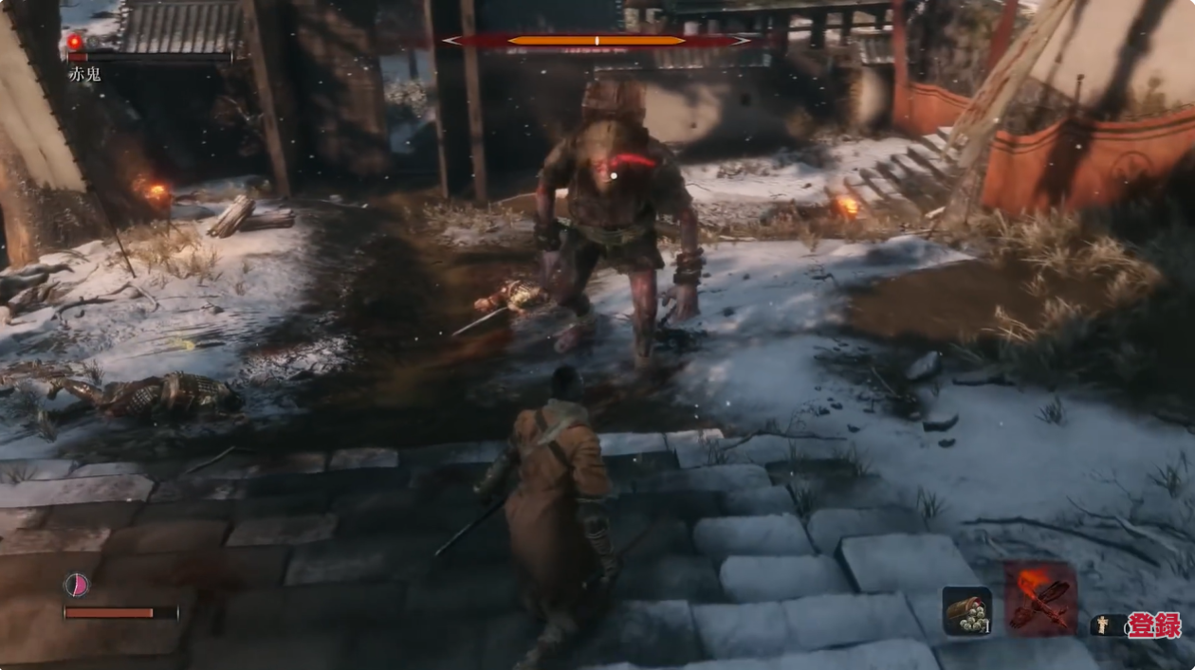
 | ・弾の磁極表示
 | →本作では、次に撃つ弾の磁極をSとNの好きな方に切り替えられるため、
 | 今どちらの磁極になっているのかの表記が必要。
 | プロトの段階では本格的なものでなく、簡易的な表記でOK。

 | ・プレイヤーの体力表示
 | →α版から戦闘の要素を実装するため、それに伴ってプレイヤーの体力を設定する。
 | 表示は％表示にして、体力満タンが100％として、0%になるとゲームオーバーとなる。
 | 表示の位置については、図３を参照。

プレイヤー体力

図４
 | ・ボスキャラの体力表示
 | →プレイヤーと同じくα版からボス戦を実装するため、それに伴ってボスの体力を設定する。
 | 本ゲームでは、プレイヤーに通常攻撃が存在せず、スタブ攻撃で敵を倒していくというゲーム性なので、
 | 敵の体力UIはゲージではなくアイコンの数で表示し、そのアイコンの数だけスタブ攻撃を決めれば撃破という流れ。
 | またアイコンの中にバイオハザードのような波UIを表示し、ボスのスタン値の蓄積状況を示す。
 | 蓄積状況の表示の例としては、図４を参照。
 | 表示の位置については、図３を参照。

プレイヤー
α仕様書（プレイヤー）
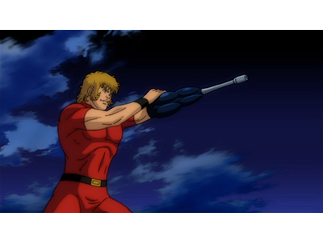
RT（ライトトリガー）：弾を発射＆接続型磁力
LT（レフトトリガー）：エイム
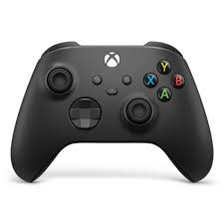
 | 操作方法 |  |  | アニメーション |  |  | →デフォで常に銃を構える
 |  |  |  |  |  |  |  | 右図はイメージ
 |  |  | RB：攻撃orスタブ攻撃 |  | ・待機モーション
Yボタン：弾の磁極の切り替え
 |  |  |  |  | →少し肩を上下している感じ（ポーズは右の1番上の図を参照）

左スティック：移動
Bボタン：自分に弾を撃つ
Xボタン：弾を全て消す（リロード）
 |  |  |  |  | ・移動
 |  |  |  |  | →上半身は待機モーションと同じポーズのまま。
 |  |  |  |  | 下半身だけ足を動かすイメージ。
Aボタン：ジャンプ
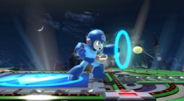
右スティック：カメラ移動
 |  |  |  |  | ・弾の発射
 |  |  |  |  | →ロックマンのようにシームレスに撃つ
 | 操作詳細 |  |  |  | （バレット中に撃つと少し肩を動かして反動を表現してもいいかも）

 |  | ・左スティック：移動
 |  | →左スティックを倒した方向に移動する。カメラの向きや、キャラの向いている方向は変わらない。 |  |  | ・スタブ攻撃
 |  | プロトの時点では移動速度は一定で、歩く、走る等の変更は無し。 |  |  | →左手に装備されているパイルバンカーを、溜めてから思いっきり突き刺すイメージ。
 |  |  |  |  | 参照動画に入っている「スタブ攻撃」の動画を参照。ほぼ動画内のモーションで作ってもらってOK。
 |  | ・右スティック：カメラ操作
 |  | →右スティックでカメラ操作。スプラトゥーンのように、カメラは常に背面からキャラを映す。
 |  | カメラ感度については実装しつつ調整。アクションゲームである点に留意して、
 |  | プレイヤーが快適と感じるような調整を目指す。

 |  | ・Yボタン：弾の磁極の切り替え
 |  | →次に撃つ弾の磁極を切り替える。S極の時に押せばN極になり、N極の時はS極となる。
 |  | 画面UIの弾の磁極表示と連携しており、ゲーム開始時点ではS極になっている。 |  |  |  | ・射撃システムの別案
 |  |  |  |  |  | 現在：LT長押しでエイムせずとも、RTで弾を撃てる（腰うち可能）
 |  | ・Xボタン：弾を全て消す
 |  | →ワンボタンで、フィールドに存在する自分が撃った弾や、接続型磁力を全て消して、リロードすることができる。 |  |  |  | 別案：LT長押しでエイムしている状態でしか、RTで弾を撃てない（腰うち不可）

 |  | ・Aボタン：弾を自分に撃つ
 |  | →弾を一発消費して自分に弾を撃ち、磁極を付与する。

 |  | ・RT（ライトトリガー）単押し：弾を発射
 |  | →レティクルが表示されている箇所に腰だめ撃ちか、LTでエイムしている箇所にまっすぐ弾を発射する。
 |  | 弾が飛ぶ箇所は、常に画面の中心。長押しで連射等の機能は無し。

 |  | ・RT（ライトトリガー）長押しして離す：接続型磁力を発射
 |  | →狙っている箇所に、接続型磁力を発射する。

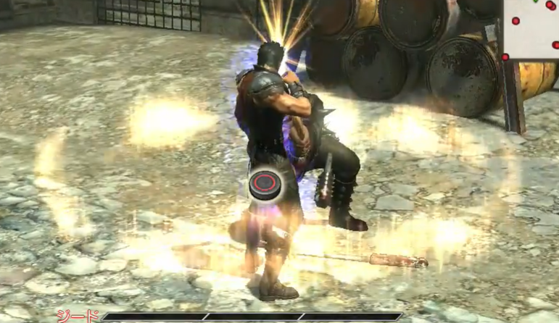
 |  | ・LT（レフトトリガー）：エイム
 |  | →LTを押すと、押している間エイムする。激しく動いている最中に弾を発射するようなゲーム性であるため、
 |  | エイム中は時間の流れがスローになる。スローになる時間の長さについては、プロトを試遊しながら調整。

 |  | ・RB（レフトトリガー）：スタブ攻撃
 |  | →敵がスタンしている状態で、敵に近づくとRBボタンのアイコンが出現。そのまま敵の近くでRBボタンを押すとスタブ攻撃が発動。
 |  | 演出と共に敵の体力アイコンを1つ減らし、そのまま戦闘再開となる。体力アイコンが0になった場合は、そのまま撃破演出に移行。

弾
α仕様書（銃と弾）

 | ・ここではプレイヤーが撃つ銃と弾の仕様について説明する。
図１
 | 基本仕様

 | ・プレイヤーの銃は図１のようなビジュアル。

 | ・弾はS極とN極の２つの磁力を、プレイヤー側であらかじめ切り替えることができる。
 | →Yボタンで切り替え。

 | ・ゲーム中に存在できる弾は4発までであり、新しく撃つにはリロードする必要がある。
 | →Xボタンでリロードし、その際にはもともと存在していた弾は全て消える。

 | 当たった際の挙動

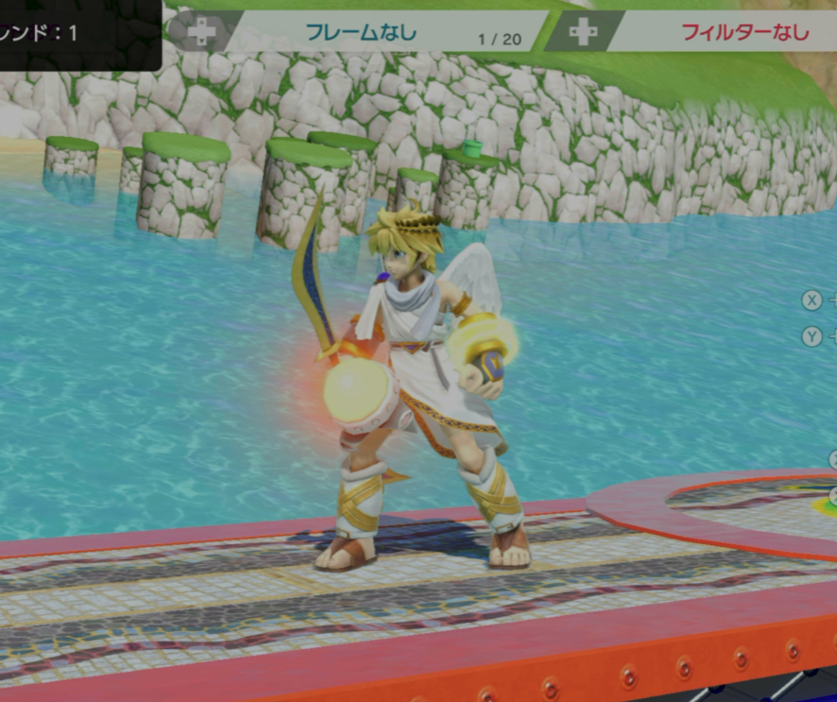
図２
 | ・弾が何かのオブジェクトに当たった際の挙動について、2パターンにわけて説明する。

 | 1. 壁、天井、タレットに当たった場合
 | 当たった場所に弾がくっつくような形で残り、その弾から磁力が出ているようなビジュアルになる。（図２を参照）
 | 引き寄せや反発をする場合は、その弾を中心とした挙動になる。

 | 2. 自分自身に撃った場合と敵本体、敵の武器やその他のオブジェクトに当たった場合
 | 弾が消え、当たったオブジェクトそのものから、磁力のオーラが出ているようなビジュアルになる。

図３
 | ・オブジェクトに当たった弾は、リロードされるまでその場に留まり磁力を発し続ける。

 | 磁力の表現

 | ・弾が何かしらのオブジェクトに当たった際は、図３の様なエフェクトを展開する。
 | →前項の1のように、弾が残る場合は、弾を中心としてドーム状のエフェクトが展開される。
 | 前項の２のように弾が残らない場合は、弾が当たったオブジェクトを中心として同じエフェクトを展開。

 | ・ドームの大きさがそのまま、弾から出る磁力の射程距離となる。

 | ・S極の磁場は青、N極の磁場は赤の色とし、視覚的に磁場の種類、範囲、発生源がわかりやすいようにする。

